Leeswijzer
Leeswijzer

In deze leeswijzer wordt kort de inhoud van de tabellen besproken. Daarna wordt meer in detail ingezoomd op één van de tabellen.

Inhoud tabellenset
Het onderzoek 'SRG-Uitstroom' levert in vier fasen elke keer vier tabellen over het vinden van werk met en zonder re-integratie-/participatieondersteuning vanuit de algemene bijstand of vanuit een niet-uitkeringsgerechtigde (NUG-) positie.

Elke fase worden dezelfde tabellen geleverd, maar de startpopulatie en het aantal maanden na de start van de baan dat verder gekeken wordt verschilt. In fase 1 bestaat de startpopulatie uit alle startende banen in het eerste halfjaar van het verslagjaar. In fase 2, 3 en 4 wordt gekeken naar alle startende banen in het gehele verslagjaar. Fase 1 en 2 kijken één maand na de startende baan of er nog sprake is van werk, uitkering en/of voorziening. In fase 3 wordt na zes maanden en fase 4 na twaalf maanden gekeken.

Voor de eerste tabel (U1) bestaat de populatie uit het aantal gestarte banen in het eerste halfjaar van 2024 van personen die aan het einde van de maand voor de startende baan een bijstandsuitkering of NUG-positie hadden. Vervolgens is aangegeven of de banen zijn gestart vanuit een re-integratie-/participatievoorziening, waarbij verder uitgesplitst wordt naar type en duur van de voorziening.
De tweede tabel (U2) geeft het aantal startende banen in het eerste halfjaar van 2024 van personen vanuit algemene bijstand weer. Het betreft in deze tabel dus een deelpopulatie van tabel U1. Bovendien wordt in tabel U2 uitgesplitst naar duur van de bijstandsuitkering in plaats van naar de duur van de voorziening.
In tabellen U3a en U3b wordt gekeken naar het aantal personen met een startende baan in het eerste halfjaar van 2024, vanuit algemene bijstand of NUG-positie. Waar in tabel 3a uitgesplitst wordt naar geslacht en leeftijd, wordt in tabel U3b uitgesplitst naar herkomst en geboorteland. Een persoon met meerdere voorzieningen wordt in deze tabellen maar één keer meegeteld.
In tabel U4 worden ten behoeve van een betere duiding van de cijfers uit tabellen U1 t/m U3b totaalcijfers getoond over het aantal startende banen, het aantal personen met bijstand en het aantal personen met een NUG-positie.

Deze tabellenset bevat informatie over het eerste halfjaar van 2024, fase 1. Het fasenummer is ook opgenomen in de tabeltitels als laatste nummer: zo geeft tabel U1.1 aan dat het om tabel U1 gaat van fase 1.

Tabel U1.1 Startende banen vanuit algemene bijstand/NUG naar type voorziening en duur voorziening
In tabel U1.1 is te zien dat er 67,7 duizend banen zijn gestart in de eerste helft van 2024 door personen die een maand eerder een algemene bijstandsuitkering ontvingen of een NUG-positie hadden (kolom D).
Bij 19,0 duizend gestarte banen had de persoon een voorziening in de maand waarin de baan startte of in de maand ervoor (kolom H). De meeste van deze banen, namelijk 16,4 duizend (kolom I en de bovenste grijze staaf in het figuur hieronder) werden gestart vanuit een algemene bijstandsuitkering. Er werden daarnaast 2,6 duizend banen gestart vanuit een NUG-positie (kolom J en bovenste blauwe staaf).
Bij de 48,6 duizend banen die gestart zijn zonder (voorafgaande) voorziening (kolom AF) werden er juist minder banen gestart vanuit een bijstandsuitkering dan vanuit een NUG-positie, respectievelijk 15,8 duizend (kolom AG en onderste grijze staaf) en 32,9 duizend (kolom AH en onderste blauwe staaf).

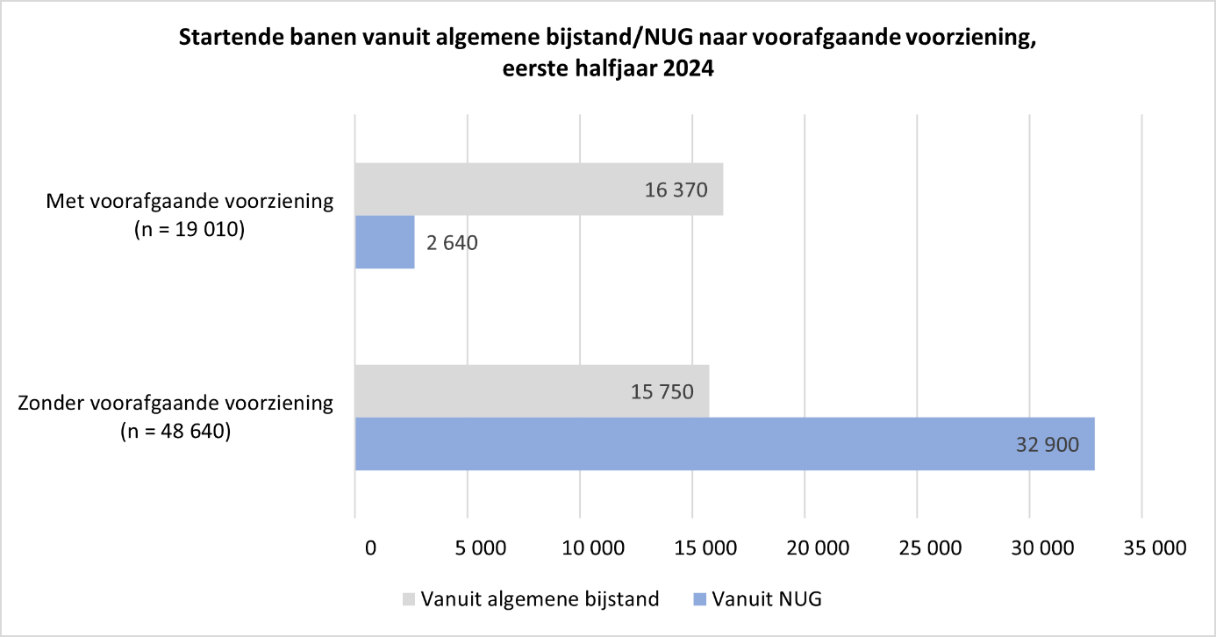
Situatie maand na start baan
Voor de 67,7 duizend gestarte banen is ook gekeken naar de situatie in de maand volgend op de start van de baan. Als er nog steeds sprake was van een lopende baan is tevens gekeken of de persoon op dat moment een voorziening of uitkering ontving.
Van de 19,0 duizend banen die gestart zijn met een voorafgaande voorziening was bij 13,2 duizend banen de persoon die aan de baan begon, een maand later nog steeds werkzaam (kolom L van tabel U1.1). Bij een groot deel van deze banen liep tegelijkertijd een voorziening. In de onderstaande figuur wordt dit weergegeven door de grijze categorieën van linker staaf. De personen die deze banen startten hebben hun voorziening dus behouden of een andere voorziening (erbij) gekregen. In ruim de helft van de gevallen was er naast de baan geen ondersteuning vanuit de bijstand (donker grijze en donker blauwe categorieën van linker staaf).
Van de 48,6 duizend banen die gestart zijn zonder voorafgaande voorziening was bij 33,5 duizend banen één maand na de start van de baan nog steeds sprake van een baan (kolom AJ). Bij bijna alle banen was er geen sprake van een gelijktijdige voorziening (blauwe categorieën van rechter staaf). Bij het grootste deel van deze startende banen was er ook geen ondersteuning vanuit de bijstand (donker blauwe categorie van rechter staaf).

